상품제안서
MP 사무용 학생용 타원형 플라스틱 필통 연필꽂이 | 상품코드: F22890

 |  |  |  |  |  |  | 02-412-0044 | www.easy1.co.kr
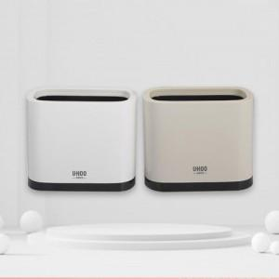

【상세/제작정보】

【인쇄/포장옵션】 | 실크 / 포장불가능

【공급단가】 | 수량 | 100~ | 300~ | 500~ | 1,000~ | 3,000~
*VAT별도 | 단가 | 5,260원 | 5,070원 | 4,870원 | 4,680원 | 4,560원

【상품 URL】 | https://dev.easy1.co.kr:443/src/goods_detail.php?gdno=22890

